关系图
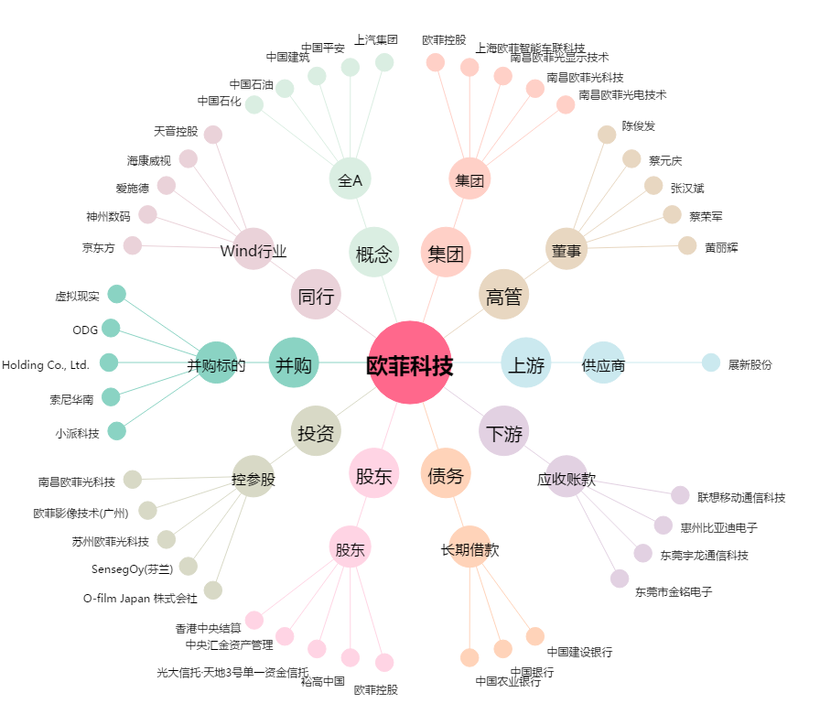
欧菲科技[002456.SZ] - 关系概览图

